상품제안서
오스템 프리미엄 셀프케어 UVC 칫솔살균기 세트(오스템 칫솔 증정) | 상품코드: F32835

 |  |  |  |  |  |  | 02-412-0044 | www.easy1.co.kr
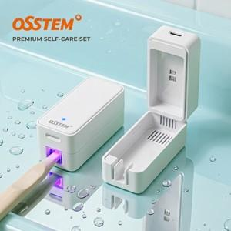

【상세/제작정보】

【인쇄/포장옵션】 | 실크, 레이저, 풀칼라 / 포장지포장

【공급단가】 | 수량 | 50~ | 100~ | 300~ | 500~ | 1,000~
*VAT별도 | 단가 | 13,800원 | 13,570원 | 13,220원 | 12,990원 | 12,650원

【상품 URL】 | https://easy1.co.kr:443/src/goods_detail.php?gdno=32835

